周四短链
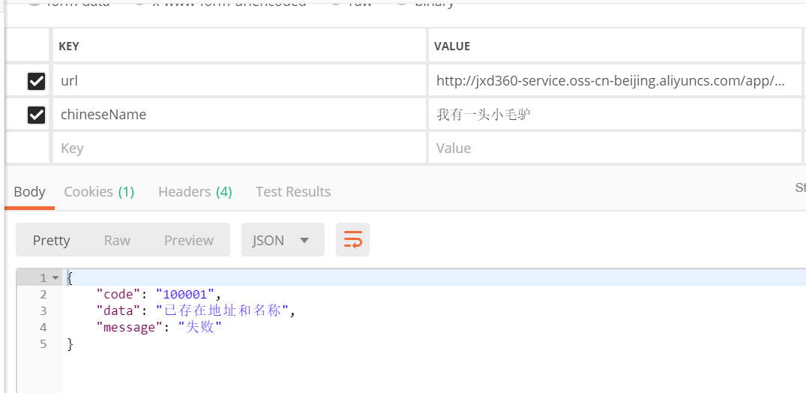
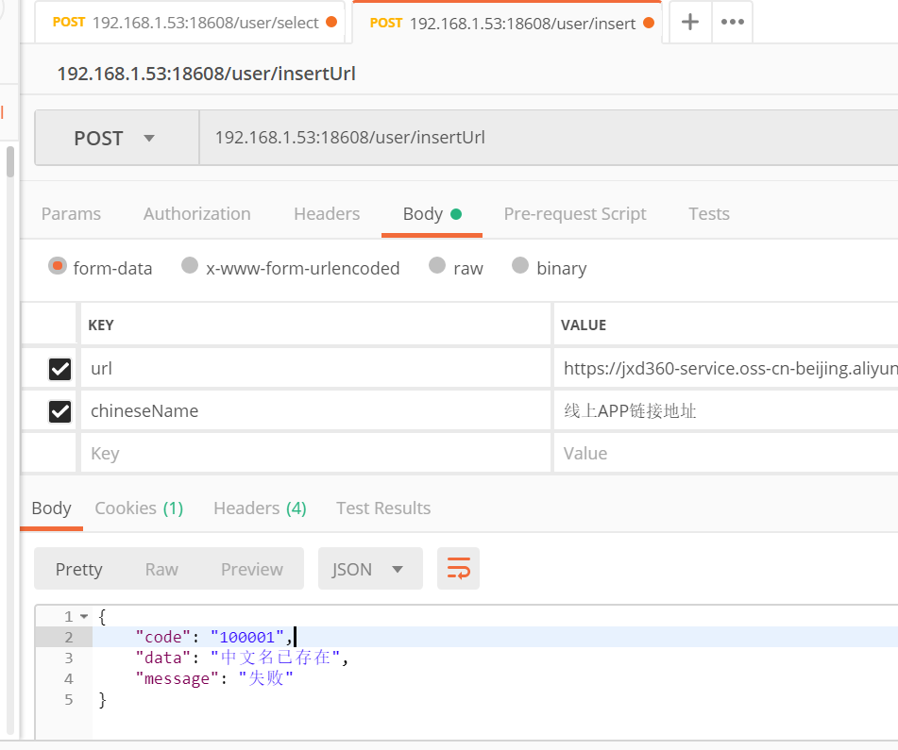
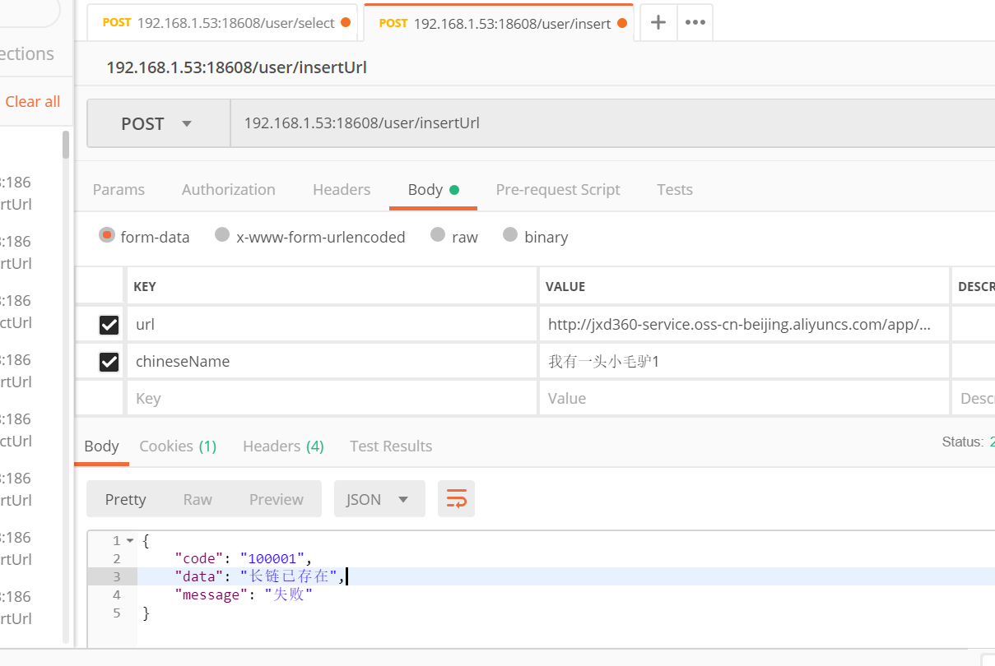
贷超短链的测试要点：插入长链接——>生成短链接——>记录短链接的点击数

用post请求插入长链接 （参数不可重复——>组合及单独） | 入参 |  | 响应内容
 | url | chineseName
 | http://jxd360-service.oss-cn-beijing.aliyuncs.com/app/%E8%B6%85%E4%BA%AB%E5%80%9FV1.0.0.apk | 线上APP链接地址 （中文名已存在） | { "code": "000000", "message": "成功"}
post请求查询长链 |  |  | { "code": "000000", "data": [ { "creatTime": 1540310400000, "id": 39, "shortUrlName": "http://t.cn/EZyTbSe", "urlChineseName": "线上APP链接地址", "urlName": "http://jxd360-service.oss-cn-beijing.aliyuncs.com/app/超享借V1.0.0.apk" } ], "message": "成功" } | 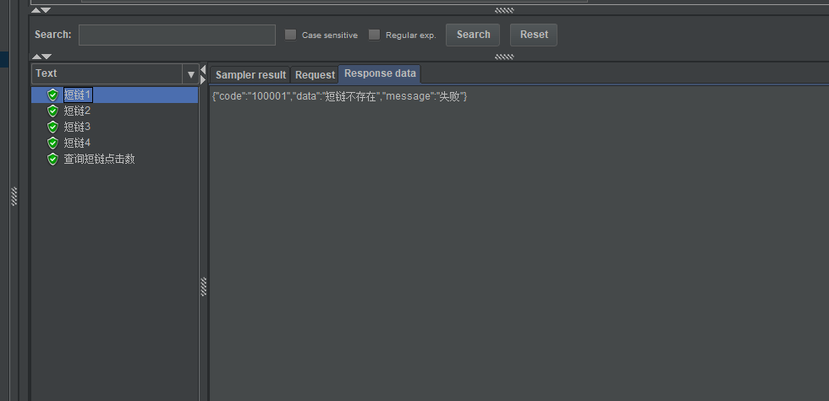
点击短链接 | shortUrl | http://t.cn/EZyTbSe | { "code": "000000", "message": "成功"}
查询短链的点击数 |  |  | { "code": "000000", "data": [ { "chineseName": "线上APP链接地址", "clickCount": 1, "longUrl": "http://jxd360-service.oss-cn-beijing.aliyuncs.com/app/超享借V1.0.0.apk", "shortUrl": "http://t.cn/EZyTbSe", "urlId": 39 } ], "message": "成功"}

H5弹框
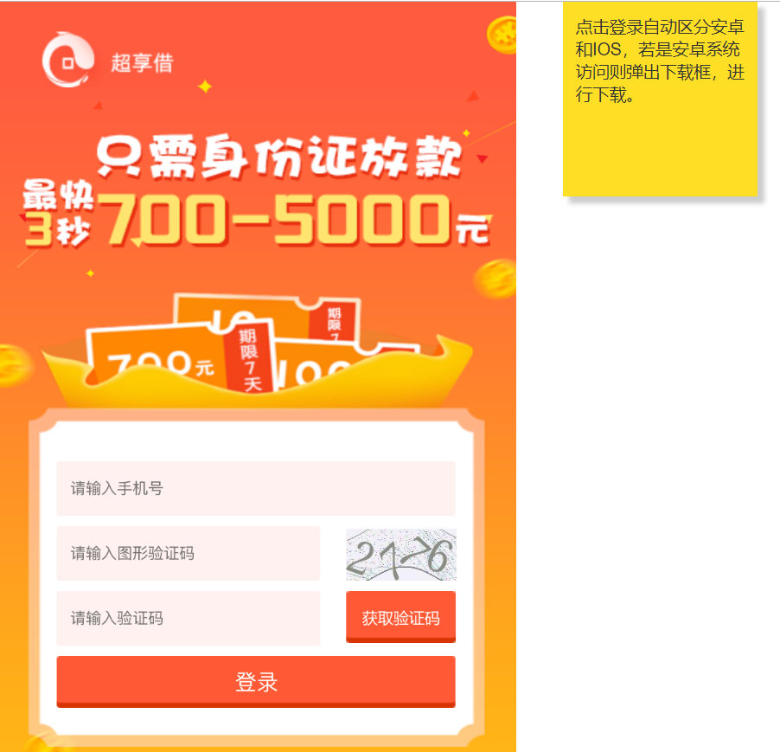
H5弹框
序号 | 进件方式 |  |  | 是否影响
1 | 联合运营 |  |  | 否
2 | 落地页 |  |  | 否
3 | 网页端 |  |  | 否
4 | 客户端 | ios手机 | 安卓手机 | 是 | 是否带sourceid
5 | 公众号 |  |  | 是
6 | APP |  |  | 否

 |  | 除不带弹框的两个落地页外，别的都带弹框

